상품제안서
스테이24 스포홀릭 밀폐 텀블러 450ml | 상품코드: S46938

 |  |  |  |  |  |  | 02-713-8555 | www.synergygift.co.kr
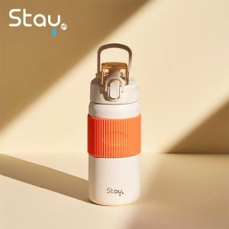 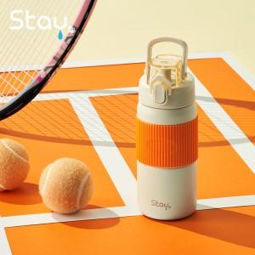 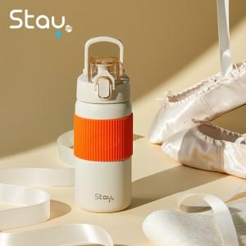

【상세/제작정보】

【인쇄/포장옵션】 | 실크, 레이저 / 포장지포장

【공급단가】 | 수량 | 40~ | 100~ | 300~ | 500~ | 1,000~
*VAT별도 | 크림 | 20,000원 | 18,900원 | 18,000원 | 17,800원 | 17,300원

【상품 URL】 | https://www.synergygift.co.kr:443/src/goods_detail.php?gdno=46938

